Sheet1
 | Ảnh | Hãng | Tên | Giá | giá gốc | phần trăm giảm
1 | 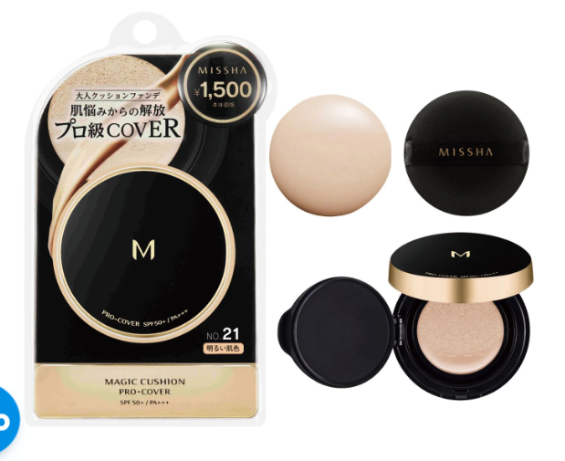 | Missha | Phấn nước Missha M Magic Cushion Gold tone trắng sáng No.21 SPF 50+ - Hàng Nhật nội địa | 320.000đ | 400.000đ | 20%
2 | 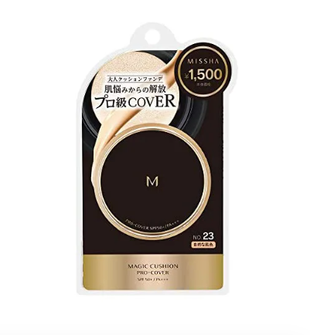 | Missha | Phấn nước Missha M Magic Cushion Gold tone tự nhiên No.23 SPF 50+ - Hàng Nhật nội địa | 320.000đ | 400.000đ | 20%
3 |  | Missha | Phấn nước Missha M Magic Cushion tone tự nhiên No.23 (màu trắng cho da khô) - Hàng Nhật nội địa | 320.000đ | 420.000 đ | 24%
4 |  | Missha | Phấn Nước Misha M cushion Moisture No.21 (màu sáng) - Hàng Nhật nội địa | 320.000đ | 420.000 đ | 24%
5 | 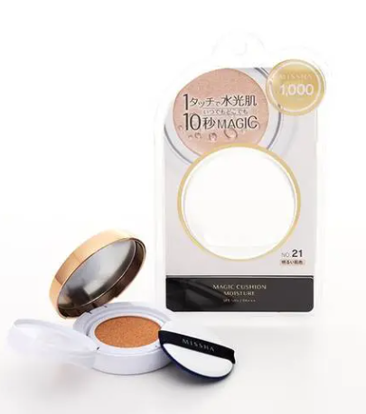 | Missha | Phấn nước Missha M Magic Cushion tone trắng sáng No.21 ( màu trắng cho da khô) | 320.000đ | 420.000 đ | 24%
6 |  | Missha | Phấn nước Missha M Magic Cushion tone tự nhiên No.23 ( màu đen cho da dầu, da thường) | 320.000đ | 420.000 đ | 24%

